DDM
평가의뢰종목 | 대한제21호위탁관리부동산투자회사
평가기준일 | 2024-06-30
평가값송부일 | 2024-07-03
보고서송부일 | 2024-07-12

현금흐름

시점 |  |  |  | 2024-08-31 | 2025-02-28 | 2025-08-31 | 2026-02-28 | 2026-08-31
운영배당 |  |  |  | 912 | 1,000 | 1,097 | 1,098 | 1,922
매각배당 |  |  |  | 0 | 0 | 0 | 0 | 2,188
청산배당 |  |  |  | 0 | 0 | 0 | 0 | 36,573
순현금흐름 |  |  |  | 912 | 1,000 | 1,097 | 1,098 | 40,683

자본비용
Cost of Equity |  |  |  |  |  |  |  | 11.59%

현재가치 계산 |  |  |  |  |  |  |  |  | 평가기준일 | 할인율 | 최종가 | 변동폭
 |  |  |  |  |  |  |  |  | 2024-06-30 | 11.59% | 4,890 | -6.28%
Date | 순현금흐름 | 지수 | 현가계수 | 현재가치 |  |  |  |  | 2024-03-31 | 11.08% | 5,218 | 0.21%
2024-08-31 | 912 | 0.1698630137 | 0.98153821051 | 895 |  |  |  |  | 2023-12-31 | 10.74% | 5,206 | -1.78%
2025-02-28 | 1,000 | 0.66575342466 | 0.92956869224 | 930 |  |  |  |  | 2023-09-30 | 11.63% | 5,271 | -1.78%
2025-08-31 | 1,097 | 1.1698630137 | 0.87955738425 | 965 |  |  |  |  | 2023-03-31 | 11.21% | 5,366 | -0.86%
2026-02-28 | 1,098 | 1.6657534247 | 0.83298744631 | 915 |  |  |  |  | 2022-12-31 | 9.17% | 5,413 | -1.12%
2026-08-31 | 40,683 | 2.1698630137 | 0.78817226258 | 32,065 |  |  |  |  | 2022-09-30 | 8.85% | 5,474 | -1.84%
합계 |  |  |  | 35,769 |  |  |  |  | 2022-06-30 | 8.36% | 5,577 | 8.45%
주식수 |  |  |  | 7,314,600 |  |  |  |  | 2022-03-31 | 10.16% | 5,142 | -0.84%
주당 가격 |  |  |  | 4,890 |  |  |  |  | 2021-12-31 | 9.65% | 5,186 | 1.93%
 |  |  |  |  |  |  |  |  | 2021-09-30 | 9.09% | 5,088 | 0.30%
 |  |  |  |  |  |  |  |  | 2021-06-30 | 54.83% | 5,073 | -1.36%
 |  |  |  |  |  |  |  |  | 2021-03-31 | 53.84% | 5,143 | 2.12%
 |  |  |  |  |  |  |  |  | 2020-12-31 | 8.57% | 5,036 | -1.56%
 |  |  |  |  |  |  |  |  | 2020-09-30 | 8.30% | 5,116 | -1.58%
 |  |  |  |  |  |  |  |  | 2020-06-30 | 8.00% | 5,028 | -2.06%
 |  |  |  |  |  |  |  |  | 2020-03-31 | 6.87% | 5,108 | 1.32%
 |  |  |  |  |  |  |  |  | 2019-12-31 | 6.73% | 5,216

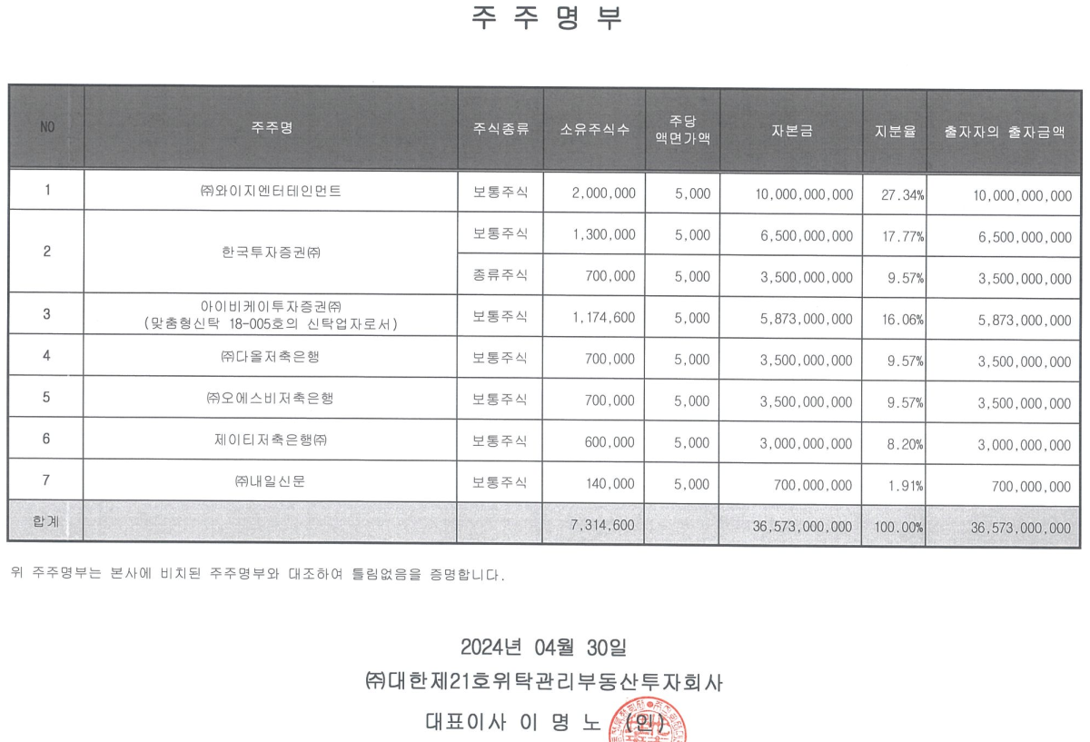
주주명부
2024-04-30 | 보통주
주주명 | 주식수 | 지분율
(주)와이지엔터테인먼트 | 2,000,000 | 27.34% |  | 당기 | 전기 | 변동
한국투자증권(주) | 1,300,000 | 17.77% |  | 6,357,106,753
한국투자증권(주) | 700,000 | 9.57% |  | 3,423,057,482
아이비케이투자증권(주) | 1,174,600 | 16.06% |  | 9,780,164,236
(주)다올저축은행 | 700,000 | 9.57%
(주)오에스비저축은행 | 700,000 | 9.57%
제이티저축은행(주) | 600,000 | 8.20% |  | 2,934,049,271 | 3,130,537,905 | -196,488,634
(주)내일신문 | 140,000 | 1.91%
합 계 | 7,314,600 | 100.00%

민감도 분석
 |  | 청산가치 |  | 청산가치
자본비용 | 순현금흐름 | -1% | 주당 단가 | 1% | 주당 단가
10.59% | 36,432 | 36,068 | 4,931 | 36,797 | 5,031

Date | 순현금흐름 | 지수 | 현가계수 | 현재가치
2024-08-31 | 912 | 0.1698630137 | 0.98304013545 | 896
2025-02-28 | 1,000 | 0.66575342466 | 0.93515605643 | 935
2025-08-31 | 1,097 | 1.1698630137 | 0.88886841962 | 975
2026-02-28 | 1,098 | 1.6657534247 | 0.84557146346 | 928
2026-08-31 | 40,683 | 2.1698630137 | 0.80371801608 | 32,698
합계 |  |  |  | 36,432
주식수 |  |  |  | 7,314,600
주당 가격 |  |  |  | 4,981

 |  | 청산가치 |  | 청산가치
자본비용 | 순현금흐름 | -1% | 주당 단가 | 1% | 주당 단가
11.59% | 35,769 | 35,411 | 4,841 | 36,127 | 4,939

Date | 순현금흐름 | 지수 | 현가계수 | 현재가치
2024-08-31 | 912 | 0.1698630137 | 0.98153821051 | 895
2025-02-28 | 1,000 | 0.66575342466 | 0.92956869224 | 930
2025-08-31 | 1,097 | 1.1698630137 | 0.87955738425 | 965
2026-02-28 | 1,098 | 1.6657534247 | 0.83298744631 | 915
2026-08-31 | 40,683 | 2.1698630137 | 0.78817226258 | 32,065
합계 |  |  |  | 35,769
주식수 |  |  |  | 7,314,600
주당 가격 |  |  |  | 4,890

 |  | 청산가치 |  | 청산가치
자본비용 | 순현금흐름 | -1% | 주당 단가 | 1% | 주당 단가
12.59% | 35,124 | 34,773 | 4,754 | 35,475 | 4,850

Date | 순현금흐름 | 지수 | 현가계수 | 현재가치
2024-08-31 | 912 | 0.1698630137 | 0.98005194857 | 893
2025-02-28 | 1,000 | 0.66575342466 | 0.92406411234 | 924
2025-08-31 | 1,097 | 1.1698630137 | 0.87042565036 | 955
2026-02-28 | 1,098 | 1.6657534247 | 0.82070048137 | 901
2026-08-31 | 40,683 | 2.1698630137 | 0.77306189116 | 31,450
합계 |  |  |  | 35,124
주식수 |  |  |  | 7,314,600
주당 가격 |  |  |  | 4,802

대한제21호위탁관리부동산투자회사 보통주, 우선주
구분 | 할인율 | 10.59% | 11.59% | 12.59%
 | 청산가치
최종가격 | -1% | 4,931 | 4,841 | 4,754
 | 0% | 4,981 | 4,890 | 4,802
 | 1% | 5,031 | 4,939 | 4,850

보고서

3) 배당금 산정내역
해당 투자자의 현금 흐름 산정(운용보고서 상 상이하므로 반드시 아래의 수식에서 계산된 값, 운용보고서 상 실제 배당액, 주총결의된 배당액, 재무모델 상 예정배당액을 검토할 것)

(1) 운영배당 현금흐름
배당시점 | 2024-08-31 | 2025-02-28 | 2025-08-31 | 2026-02-28 | 2026-08-31
구분 | 제13기 | 제14기 | 제15기 | 제16기 | 제17기
(+)영업수익 | 4,265 | 4,383 | 4,388 | 4,481 | 2,988
(-)영업비용 | 1,204 | 1,361 | 1,366 | 1,366 | 1,531 | PL(FY)시트
영업이익 | 3,060 | 3,021 | 3,023 | 3,116 | 1,456
(+)영업외수익 | 1 | 1 | 1 | 1 | 15,146
(-)영업외비용 | 2,899 | 2,764 | 2,764 | 2,764 | 1,843
당기순이익 | 162 | 259 | 260 | 353 | 14,760
(+)감가상각비 | 838 | 838 | 838 | 838 | 419
배당가능현금 | 1,000 | 1,097 | 1,098 | 1,191 | 15,179
주주 운영배당1*) | 912 | 1,000 | 1,097 | 1,098 | 1,922 | CF(FY)시트
구분
배당시점
(+)영업수익
(-)영업비용
영업이익 | 0 | 0 | 0 | 0 | 0
(+)영업외수익
(-)영업외비용
당기순이익 | 0 | 0 | 0 | 0 | 0
(+)감가상각비
배당가능현금 | 0 | 0 | 0 | 0 | 0
운영배당1*)
배당가능현금흐름 합계 | 6,029
실제 배당액 합계 | 0 | -1.00 | -6,029
1*) 주주 운영배당금
a. 전체 투하자본 36,573백만원
b. 주주 IRR 6.9%

(2) 매각차익 배당액 산정(Capital Gain)

매각시점 | 2026-08-31 | 비고
예상 매각금액 | 160,000 | 운영사 검토액(투자활동 현급 유입액)
취득금액 | 144,855 | 부동산 매입금액
부동산 매각차익 | 15,145 | 예상 매각금액 – 장부금액 = 부동산 매각차익
(-)매각비용 | 697 | 매각수수료+매각성과수수료
회계상 순처분손익 | 14,448 | -
(-)감가상각비 초과배당 누적액 | 12,082 | RE(M)시트 감가상각비 배당전입
(-)주식할인발행차금 상계금액 | 178 | RE(M)시트 주식발행비용 정산
(-)잉여금배당 | 312 | 전기이월이익잉여금+당기순이익(운영)
(-)처분시 배당지급액(주주) | 0 | -
(-)처분시 취득세보전액(주주) | 0 | -
Capital Gain | 1,876
C.G 배당 | 0 | Capital gain 배당분 없음

4) DDM 평가결과 | 기준시점 | 2024-06-30 | Discount rate | 11.59%
배당시점 | 2024-08-31 | 2025-02-28 | 2025-08-31 | 2026-02-28 | 2026-08-31
구분 | 제13기 | 제14기 | 제15기 | 제16기 | 제17기
운영배당 현금흐름 | 912 | 1,000 | 1,097 | 1,098 | 1,922
Period | 0.17 | 0.67 | 1.17 | 1.67 | 2.17
Time factor | 0.98 | 0.93 | 0.88 | 0.83 | 0.79
Present Value | 895 | 930 | 965 | 915 | 1,515
구분
배당시점
운영배당 현금흐름 | 0 | 0 | 0 | 0 | 0
Period | 0.00 | 0.00 | 0.00 | 0.00 | 0.00
Time factor | 0.00 | 0.00 | 0.00 | 0.00 | 0.00
Present Value | 0.000 | 0.000 | 0.000 | 0.000 | 0.000
운영배당 현금흐름 PV | 5,219
capital gain 귀속분 PV | 1,724 |  | 2,188
원본회수 PV | 28,826 |  | 36,573
전체 지분가치 PV | 35,768,994,659
주주 주식수 | 7,314,600
주주 주당 가치(원) | 4,890 |  | 4890.0821178

¨ 한국자산평가㈜ 공정평가금액

종류 | 1주당 평가금액(원) | 주식수 | 주주 전체가치
주주 | 4,890 | 7,314,600주 | 35,768,994,659

